Накладная-№3
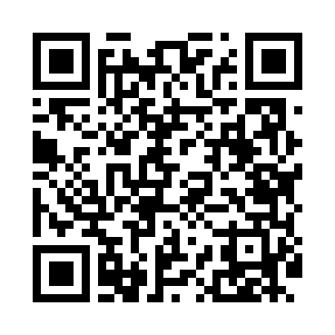
Номер товарно-транспортной накладной: |  |  | Торговый представитель: Tolipjon Salimov
Поставщик: Toshkent falcon fly 2 |  |  | Телефон торгового представителя: +None
Дата отгрузки: 24.12.2025 |  |  | Контрагент: """" Klient
Дата консигнации: |  |  | Адрес:
Доставщик: |  |  | Телефон:
Телефон доставщика:
Время заказа: 24.12.2025 11:12:51
№ | Штрих-код | Название товаров (работ,услуг) | Количество | Количество в кейсе | Цена | Сумма
 |  |  | 47 |  |  | 128.7
1 | 6953087512635 | Миска металлическая 22cm XP-30-120 | 5 | 5 шт. | 1.30 | 6.50
2 | 2019405037861 | Металлическая миска 24 см XP-30-133 | 5 | 5 шт. | 1.80 | 9
3 | 6953087512666 | Миска металлическая 28cm XP-30-123 | 5 | 5 шт. | 1.90 | 9.50
4 | 6953087512680 | Металлическая миска 32 см XP-30-125 | 2 | 2 шт. | 2.40 | 4.80
5 | 6900000140413 | Складная пластиковая корзина для белья DB-140 -41 | 3 | 3 шт. | 4.40 | 13.20
6 | 6971345920642 | Металлическая миска-контейнер 4000 мл XP-30-1 01 | 4 | 4 шт. | 3.60 | 14.40
7 | 6972234583083 | Миска металлическая 4#basin XP-30-83 | 4 | 4 шт. | 4.40 | 17.60
8 | 6900000140406 | Складная пластиковая корзина для белья DB-140 -40 | 5 | 5 шт. | 3.30 | 16.50
9 | 6912345614053 | Складная пластиковая корзина для белья 35×25× 15 см DB-140-53 | 5 | 5 шт. | 2 | 10
10 | 6901451401337 | Складная пластиковая корзина для белья 36×25× 20 см, 18 литров DB-140-133 | 4 | 4 шт. | 2.80 | 11.20
11 | 6926003567947 | Складная пластиковая корзина для белья 47,5×2 8×19,5 см DB-140-116 | 5 | 5 шт. | 3.20 | 16
Итого: 128.7$|->UZS: 1,608,750.00

